Ferramentas
5 pilares | Categria PIP | mercado tamanho | mercado tipo | facilidade de fazer ferramenta | tempo | Ordem | Ferramntas | Breve Descrição | Atributos | Atributos | Atributos | Atributos | Atributos | Atributos | Atributos
 |  |  |  |  |  | 0 | Programa Genérico planilhas
 |  |  |  |  |  | 0 | Chat
 |  |  |  |  |  | 0 | Controle de acesso por cargo e por liberação
 |  |  |  |  |  | 0 | Rastreabilidade - (Criar relação pela ferramenta)

 | Processo |  |  |  |  | 1 | P.A
 | Processo |  |  |  |  | 4 | Check list
 | Processo |  |  |  |  |  | RACI
 | Processo |  |  |  |  |  | Caminho critico | custp pert c p m colocar datas e atividade entecessora e tempo medio de demorar e fazer o diagrama sozinho e calcular o caminho critico.
 | Informação |  |  |  |  |  | pareto
 |  |  |  |  |  |  | cronograma de limpeza
 |  |  |  |  |  | 3 | matriz de habilidades
 |  |  |  |  |  |  | pdca
 | Informação |  |  |  |  |  | isshicawa
 |  |  |  |  |  |  | gantt
 | Informação |  |  |  |  |  | rotina de reuniões | com ata e quem o que como e prescença
 | Agenda |  |  |  |  | 10 | Agenda como google
 |  |  |  |  |  |  | carta de controle | com limites pre estabelecidos
 | Informação |  |  |  |  | 2 | RA | relato de anomalia atrelado a prolemas das outras ferramentas.
 | Pessoas |  |  |  |  |  | Avaliaçao desenpenho | avaliação de desmpenho tutorial e ferramentas
 | Pessoa |  |  |  |  | 5 | cronograma de férias | programar férias
 |  |  |  |  |  |  | histograma
 |  |  |  |  |  |  | diagrama de disperção
 | Informação |  |  |  |  |  | swot
 | Informação |  |  |  |  | 6 | brains storm
 | Inserir Dados |  |  |  |  |  | colocar em excel com fotos | requisitos mudar para
 | Informação |  |  |  |  | 7 | reuniões | fazer gerenciamento de reuniões com atas e etc
 | Pessoas |  |  |  |  |  | matriz treinamentos associado matriz de habilidades
 | Processo |  |  |  |  |  | burndown de atividades de percentual
 | Pessoas |  |  |  |  | 8 | Previssão por horas trabalhador
 |  |  |  |  |  |  | http://www.gerenciarotempoagora.com.br/gerenciar-o-tempo/como-priorizar-tarefas-no-trabalho.html

 | Agenda |  |  |  |  | 9 | MATRIZ DE PRIORIDADES
 | Agenda |  |  |  |  |  | lista de prioridades
 | Processo |  |  |  |  |  | funil de vendas
 | Processo |  |  |  |  |  | kambam de desenvolvimento de software
 | Informações |  |  |  |  |  | canvas
 | Pessoas |  |  |  |  |  | organograma
 |  |  |  |  |  |  | gut
 |  |  |  |  |  |  | ordem de serviço
 |  |  |  |  |  |  | contas a pagar
 |  |  |  |  |  |  | fmea
 |  |  |  |  |  |  | cronograma de manutenção
 |  |  |  |  |  |  | histórico por maquina
 |  |  |  |  |  |  | abrir nota
 |  |  |  |  |  |  | frequencia manutenção plano (anual mensal diaria semanal ) no tempo
 |  |  |  |  |  |  | pdca maquina
 |  |  |  |  |  |  | 5 porques
 |  |  |  |  |  |  | TPM manutenção
 |  |  |  |  |  |  | sla

 |  |  |  |  |  |  | qualidade fabricação produto
 |  |  |  |  |  |  | MÊS

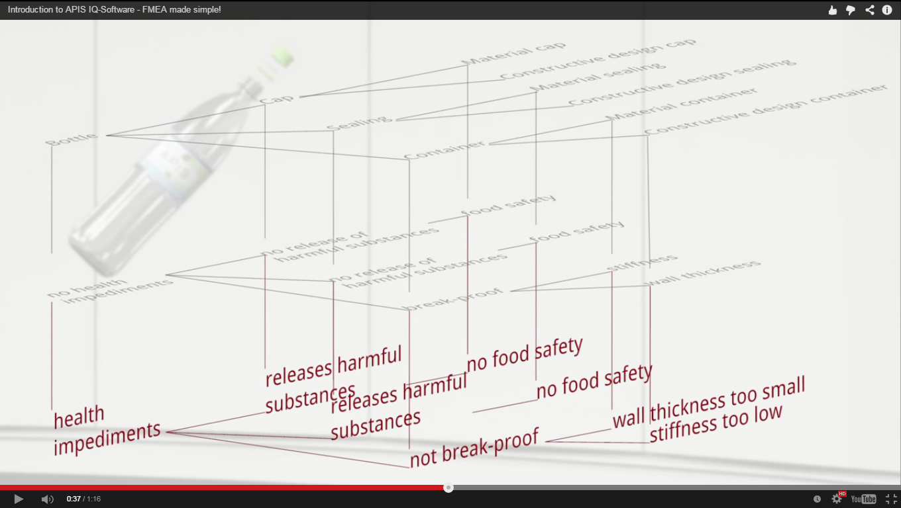

 | Segurança |  |  |  |  |  | investigação de acidente
 |  |  |  |  |  |  | podutos perigosos
 |  |  |  |  |  |  | gut de segurança
 |  |  |  |  |  |  | VER CICLO DE SEGURNAÇ DA AMBEV

 |  |  |  |  |  |  | GESTÃO ESTOQUE
 |  |  |  |  |  |  | GESTÃO CADEIA SUPRIMENTOS
 |  |  |  |  |  |  | Contas a pagar
 |  |  |  |  |  |  | controle de epi

